RK-SAT2I 220 В-50 Гц-R410A-T1
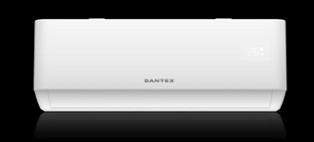
Модель |  |  | RK-09SAT2I/ RK-09SAT2IE | RK-12SAT2I / RK-12SAT2IE | RK-18SAT2I / RK-18SAT2IE | RK-24SAT2I / RK-24SAT2IE
Номинальное напряжение |  | Ф,В,Гц | 1, 220-240 ~, 50
Охлаждение | Мощность | кВт / Бте/ч | 2,6 (0,94~3,3) | 3,4 (1,0~3,77) | 5,1 (1,25-5,9) | 6,84 (1,83~7,82)
 | Потребляемая мощность | кВт | 0,825 (0,24~1,38) | 1,130 (0,29~1,50) | 1,583 (0,33~2,5) | 2,130 (0,41~2,80)
 | Сила тока | А | 4,0 (1,2~8,0) | 5,8 (1,5~9,0) | 8,2 (1,7~12,0) | 10,5(2,3~13,0)
 | EER / Класс энергоэффективности | кВт/кВт | 3,15 / B | 3,01 / B | 3,22 / A | 3,21/ A
 | SEER / Сезонный класс энергоэффективности | кВт/кВт | 6,1 / A++ | 6,1 / A++ | 6,1 / A++ | 6,1 / A++
Обогрев | Мощность | кВт / Бте/ч | 2,63 (0,94~3,36) | 3,42 (1,00~3,81) | 5,13 (1,25~6,00) | 7,05 (1,85~7,92)
 | Потребляемая мощность | кВт | 0,767 (0,24~1,55) | 1,005 (0,29~1,72) | 1,405 (0,340~2,50) | 1,90 (0,420~3,00)
 | Сила тока | А | 3,8 (1,2~9,0) | 5,1 (1,5~10,0) | 7,2 (1,7~12,0) | 8,6 (2,3~14,0)
 | COP / Класс энергоэффективности | кВт/кВт | 3,42 / A | 3,40/ B | 3,65 / A | 3,71 / A
 | SCOP / Сезонный класс энергоэффективности (Tbiv = -10 °C ) | кВт/кВт | 4,0 / A | 4,0 / A | 4,0 / A | 4,0 / A
SEER / Класс энергоэффективности |  | кВт/кВт | 6,3 / A++ | 6,1 / A++ | 6,1 / A++ | 6,5 / A++
SCOP / Класс энергоэффективности |  | кВт/кВт | 4,0 / A | 4,0 / A | 4,0 / A | 4,0 / A
Удаление влаги |  | л/ч | 1.00 | 1.2 | 1.5 | 1.8
Годовое потребление электричества |  | кВт | 413 | 565 | 792 | 1065
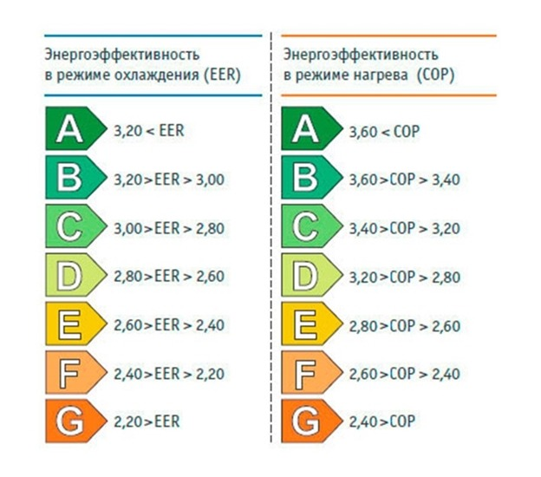
Максимальная потребляемая мощность |  | кВт | 1,55 | 1,73 | 2,55 | 3,00
Максимальный потребляемый ток |  | А | 9,0 | 10,0 | 13,0 | 14,0
Расход воздуха (внутренний блок) | СВ/В/CC/C/СН/Н/УН | м3/ч | 560/510/470/430/380/360/330 | 560/510/470/430/380/360/330 | 820/740/680/620/570/520/480 | 1100/1010/950/890/830/770/680
Звуковое давление (внутренний блок) | Сверхвысокая скорость | дБ(А) | 41 | 41 | 43 | 47
 | Высокая скорость | дБ(А) | 37 | 37 | 41 | 42
 | Сверхсредняя скорость | дБ(А) | 35 | 35 | 39 | 40
 | Средняя скорость | дБ(А) | 33 | 33 | 38 | 38
 | Сверхнизкая скорость | дБ(А) | 29 | 29 | 35 | 36
 | Низкая скорость | дБ(А) | 25 | 25 | 33 | 34
 | Ультранизкая скорость | дБ(А) | 22 | 22 | 27 | 31
Звуковое давление (внешний блок)\ |  | дБ(А) | 50 | 50 | 54 | 56
Расход воздуха (наружный блок) |  | м3/ч | 1700 | 1700 | 2300 | 2600
Габаритные размеры (внутренний блок) | Ширина×Высота×Глубина без упаковки | мм | 790×275×192 | 790×275×192 | 920×306×195 | 1100×333×222
 | вес НЕТТО | кг | 8 | 8 | 11 | 14
 | Ширина×Высота×Глубина в упаковке | мм | 860×345×265 | 860×345×265 | 990×380×265 | 1165×405×295
 | вес БРУТТО | кг | 10 | 10 | 13 | 17
Габаритные размеры (внешний блок) | Ширина×Высота×Глубина без упаковки | мм | 712×459×276 | 712×459×276 | 795×549×305 | 853×602×349
 | вес НЕТТО | кг | 22 | 22 | 24.5 | 31
 | Ширина×Высота×Глубина в упаковке | мм | 765×481×310 | 765×481×310 | 835×575×328 | 890×628×385
 | вес БРУТТО | кг | 24 | 24 | 27.5 | 34
Класс защиты |  |  | IPX4
Тип/вес хладагента |  | Тип/гр. | R32/490 | R32/490 | R32/670 | R32/1060
Трубки хладагента | Диаметр жидкостных труб | дюйм (мм) | 1/4'' (6,35) | 1/4'' (6,35) | 1/4'' (6,35) | 1/4'' (6,35)
 | Диаметр газовых труб | дюйм (мм) | 3/8'' (9,53) | 3/8'' (9,53) | 3/8'' (9,53) | 1/2'' (12,7)
 | Максимальная длина трубопровода | м | 25 | 25 | 25 | 25
 | Максимальный перепад высот | м | 10 | 10 | 10 | 10
Температура внутри помещения (охалждение/обогрев) |  | °C | +17…+32 /0 …+30
Температура вне помещения | Охлаждение | °C | -15…+53
 | Обогрев | °C | -20…+30
Подключение электропитания |  |  | К внутреннему блоку
Рекомендуемое сечение и кол-во проводников кабеля для электропитания |  | мм2 | 3 × 1,5 | 3 × 1,5 | 3 × 2,5 | 3 × 2,5
Рекомендуемое сечение и кол-во проводников кабеля для межблочной связи |  | мм2 | 4 × 1,5 | 4 × 1,5 | 4 × 2,5 | 4 × 2,5
Пульт управления стандартный |  |  | 52T
Пульт управления проводной опциональный |  |  | Не доступен
Modbus RTU модуль |  |  | Не доступен
WiFi модуль |  |  | 35009-000355 ( 64942544)
1)R32, 220V-50HZ, ERP inverter, cooling and heating split type; 2)include LED, Auto restart and dehumidifier function; 3)TP31 panel with 85T remote controller with holder. 4)With I feel and full WIFI. 5)With UVC+Bipolar Ionic generator. 6) With gentel cool wind + 4 way swing function
1) R32, 220 В-50 Гц, ERP, охлаждение и обогрев, настенные блоки сплит типа; 2) Включая LED , автоматический перезапуск и функцию осушения; 3) Панель TP31 с пультом дистанционного управления 85T с держателем; 4) Все модели имеют функцию "I FEEL" и WiFi управление; 5) Все модели имеют бактерицидные лампы UVC и биполярный генератор ионов; 6) Мягкий поток воздуха и 4-сторонее движение жалюзи

